Planilha1
Entradas | Somas | Comparação

100 | 100 | 100
500 | 500 | 500
1000 | 1000 | 1000
10000 | 10000 | 10000

Couting Sort
 | Entradas | Somas |  | Comparação
 | 100 | 100 |  | 100
 | 500 | 500 |  | 500
 | 1000 | 1000 |  | 1000
 | 10000 | 10000 |  | 10000

Ordem de complexidade
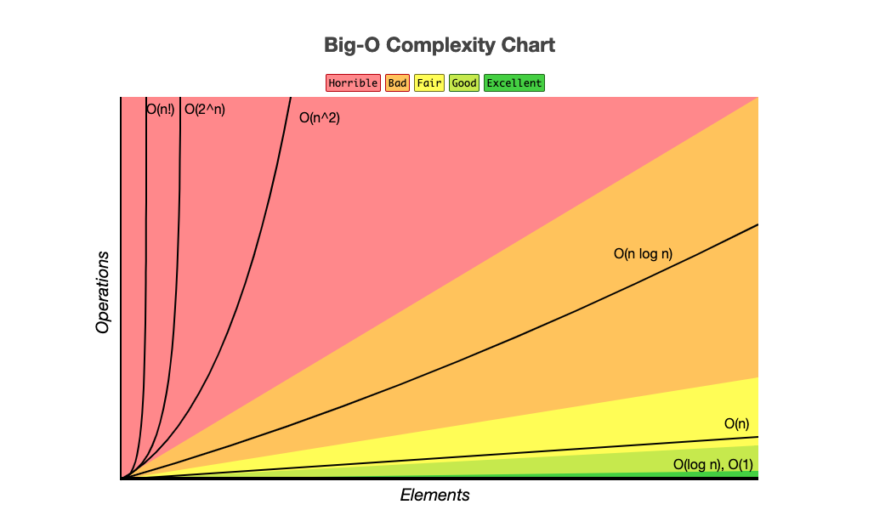
Ordem de complexidade de algorítimos - A ordem de complexidade, é a forma de medir o tempo e espaço em que determinado algorítimo ocupa na memória do computador. Os computadores apesár de ser muitos velozes são limitados (finitos) em questão de memória e processamento, por sua vez qualquer conjunto de operação que não sejam bem definidas custam determinados recursos e tempo para se processar e resolver determinado problema.

 | BIG (O) |  | Melhor

 | O(1) | O (N²)

 | O(Log N) | O (N³)
Ao projetar determinada solução algorítimica é necessário fazer bom uso dos recursos computacionais, por isso construir e analisar bons algorítimos é tão importante. Sendo assim com o desenvolver da ciência da computação foram criadas a Big (O) ou ordens de complexidades para definir a que grupo cada algorítimo pertencem em sua complexidade de sua natureza.
 | O(N) | O (2^n)

 | O(N Log N) | O (N!) | Pior

